상품제안서
초강력 COB LED 랜턴 | 상품코드: F04798

 |  |  |  |  |  | 02-412-0044 | www.easy1.co.kr
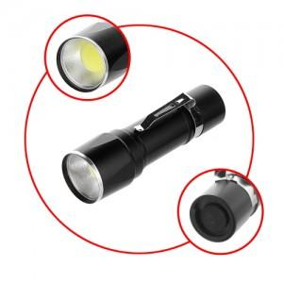

【상세/제작정보】 | 다수의 LED칩이 넓은 범위를 보다 강력하게 빛을 냅니다

【인쇄/포장옵션】 | 실크 / 별도문의

【공급단가】 | 수량 | 100~ | 500~ | 1,000~ | 3,000~
*VAT별도 | 단가 | 4,730원 | 4,550원 | 4,380원 | 4,200원

【상품 URL】 | http://www.easy1.co.kr/src/goods_detail.php?gdno=4798

